oversampled_numerico_bin
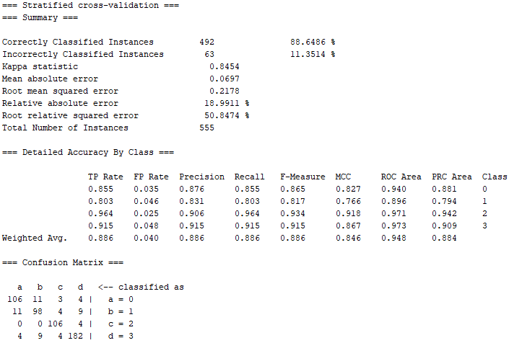
RESULTADOS CLASSIFICAÇÃO COM STYPE NUMÉRICO COM CODIFICAÇÃO BINÁRIA
learning rate: | 0.3
momentum: | 0.2
epocas: | 1000
validação: | 20%
validação-cruzada (folds): | 10

Número de entradas: | 28 | Número de entradas: | 28
Número de saídas: | 4 | Número de saídas: | 4
Número de neurônios na camada escondida: | 32 | Número de neurônios na camada escondida: | 28
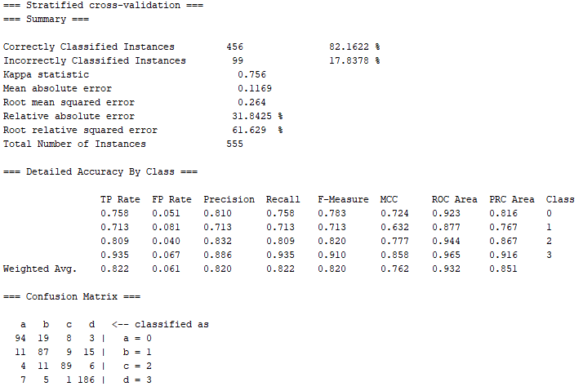
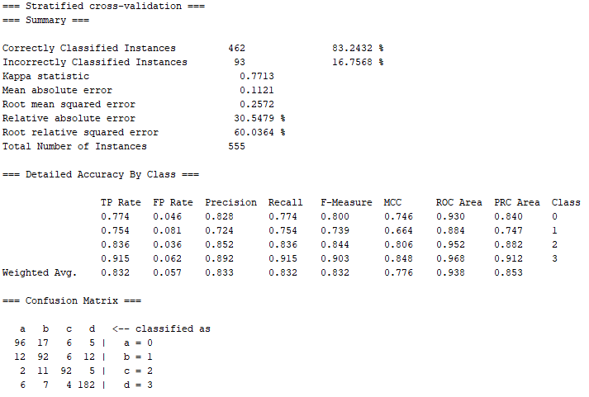

 |  | com paciência de 100:

oversampled_numerico_no_bin
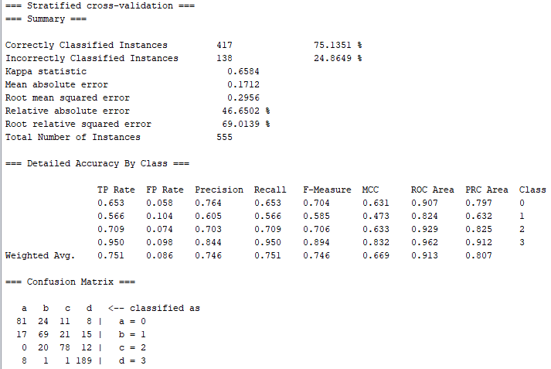
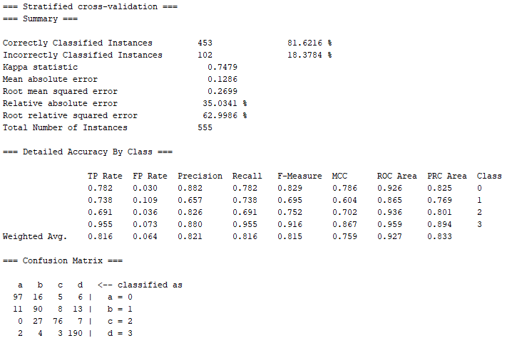
RESULTADOS CLASSIFICAÇÃO COM STYPE NUMÉRICO SEM CODIFICAÇÃO BINÁRIA
learning rate: | 0.3
momentum: | 0.2
epocas: | 1000
validação: | 20%
validação-cruzada (folds): | 10

Número de entradas: | 18 | Número de entradas: | 18
Número de saídas: | 4 | Número de saídas: | 4
Número de neurônios na camada escondida: | 11 | Número de neurônios na camada escondida: | 10

relief_oversamp_num_bin
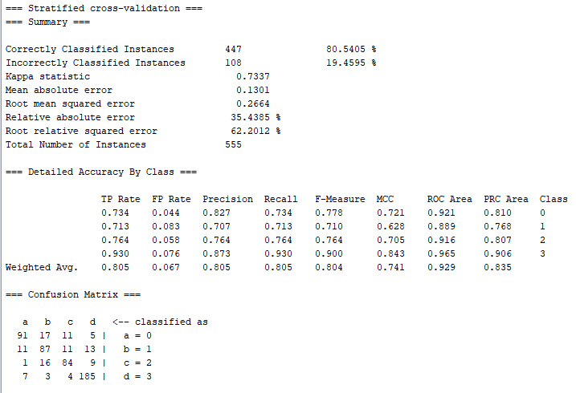
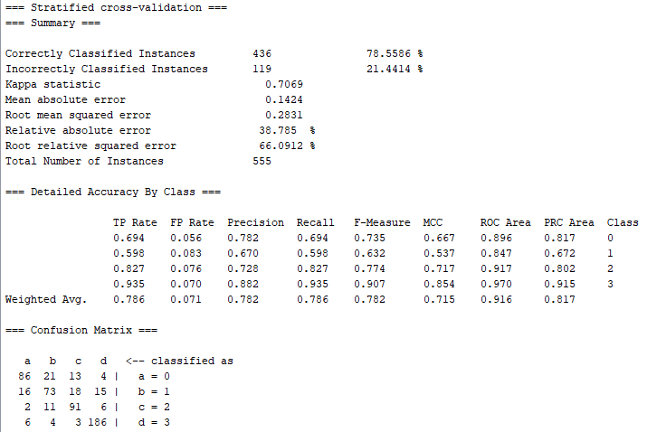
RESULTADOS CLASSIFICAÇÃO COM STYPE NUMÉRICO COM CODIFICAÇÃO BINÁRIA + ReliefF
learning rate: | 0.3
momentum: | 0.2
epocas: | 1000
validação: | 20%
validação-cruzada (folds): | 10

Número de entradas: | 19 | Número de entradas: | 19
Número de saídas: | 4 | Número de saídas: | 4
Número de neurônios na camada escondida: | 23 | Número de neurônios na camada escondida: | 20

relief_oversamp_num_no_bin
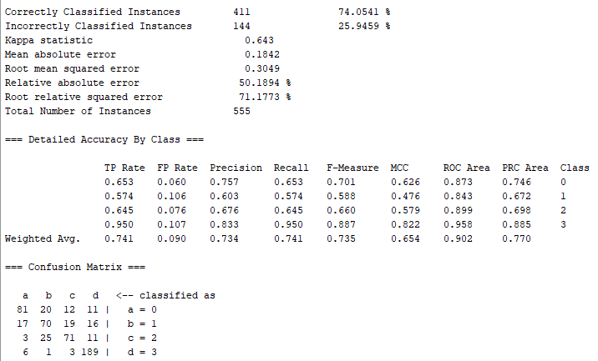
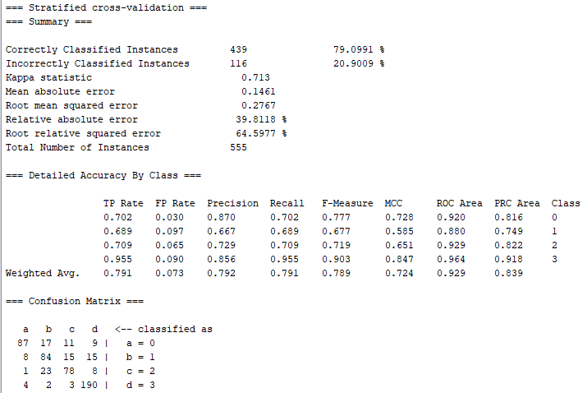
RESULTADOS CLASSIFICAÇÃO COM STYPE NUMÉRICO SEM CODIFICAÇÃO BINÁRIA + ReliefF
learning rate: | 0.3
momentum: | 0.2
epocas: | 1000
validação: | 20%
validação-cruzada (folds): | 10

Número de entradas: | 11 | Número de entradas: | 11
Número de saídas: | 4 | Número de saídas: | 4
Número de neurônios na camada escondida: | 11 | Número de neurônios na camada escondida: | 25

lasso_oversamp_num_bin
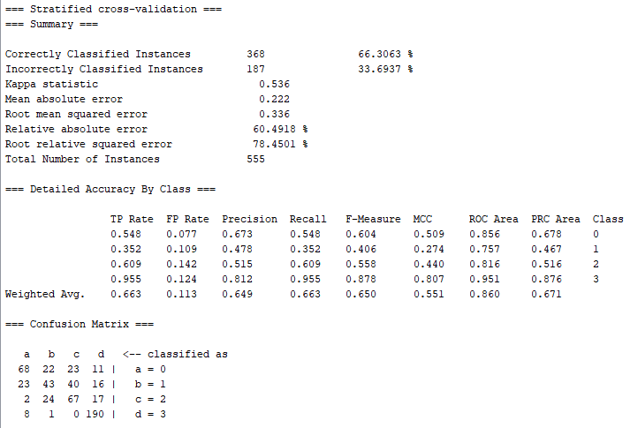
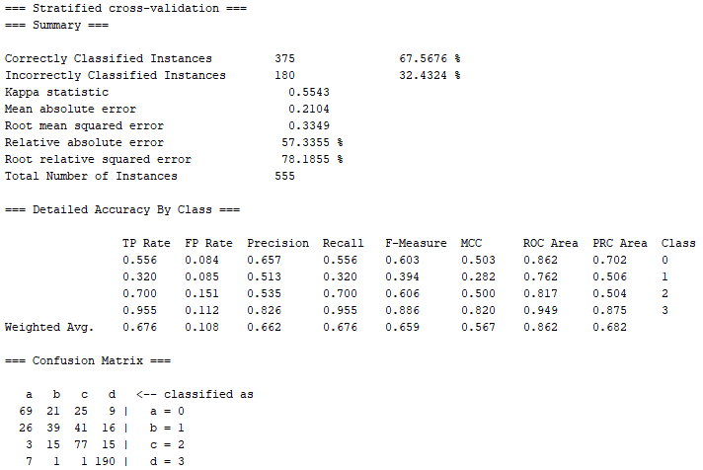
RESULTADOS CLASSIFICAÇÃO COM STYPE NUMÉRICO COM CODIFICAÇÃO BINÁRIA + Lasso
learning rate: | 0.3
momentum: | 0.2
epocas: | 1000
validação: | 20%
validação-cruzada (folds): | 10

Número de entradas: | 16 | Número de entradas: | 16
Número de saídas: | 4 | Número de saídas: | 4
Número de neurônios na camada escondida: | 10 | Número de neurônios na camada escondida: | 20

lasso_oversamp_num_no_bin
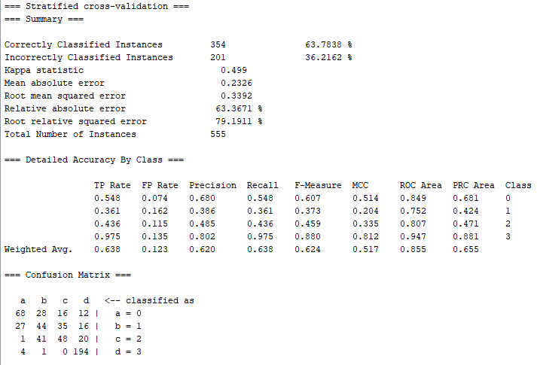
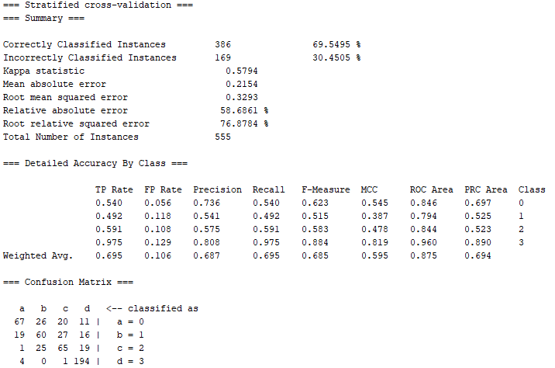
RESULTADOS CLASSIFICAÇÃO COM STYPE NUMÉRICO SEM CODIFICAÇÃO BINÁRIA + Lasso
learning rate: | 0.3
momentum: | 0.2
epocas: | 1000
validação: | 20%
validação-cruzada (folds): | 10

Número de entradas: | 8 | Número de entradas: | 8
Número de saídas: | 4 | Número de saídas: | 4
Número de neurônios na camada escondida: | 6 | Número de neurônios na camada escondida: | 20

